Cover
Inventory - Stock In

Detail Design

Version 1.0

2014-10-16
noname

Functional Specs
Functional Specs |  |  |  | Email Marketing |  | Created | 2014/10/16 HungDV
 |  |  |  |  | Summary | Updated

 | 1. Introduction
 |  | Tài liệu này là đặc tả chức năng nhập kho cho các sản phẩm của hệ thống Mua Bán giao Nhận(MBGN)

 | 2. Requirment
 |  | Chức năng xuất kho bao gồm:
 |  |  | a. Quản lý nhà cung cấp
 |  |  | b. Quản lý nhập kho
 |  |  | c. Tìm kiếm thông tin sản phẩm nhập kho
 |  |  | d. Thêm sản phẩm nhập kho
 |  |  | e. Kiểm tra phiếu nhập kho

 | 3. Detail Requirment
 | a. Quản lý nhà cung cấp
 |  | Chức năng cho phép quản danh sách nhà cung cấp, thông tin chi tiết nhà cung cấp
 |  | - Thêm mới nhà cung cấp
 |  | - cập nhật thông tin nhà cung cấp
 |  | - xóa thông tin nhà cung cấp

 | b. Quản lý nhập kho
 |  | 1. Tìm kiếm đơn hàng
 |  | 2. Kiểm tra đơn hàng

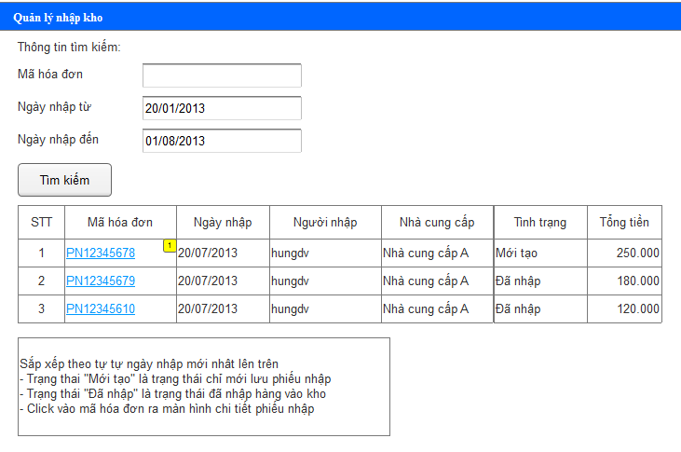

 | c. Tìm kiếm sản phẩm nhập kho

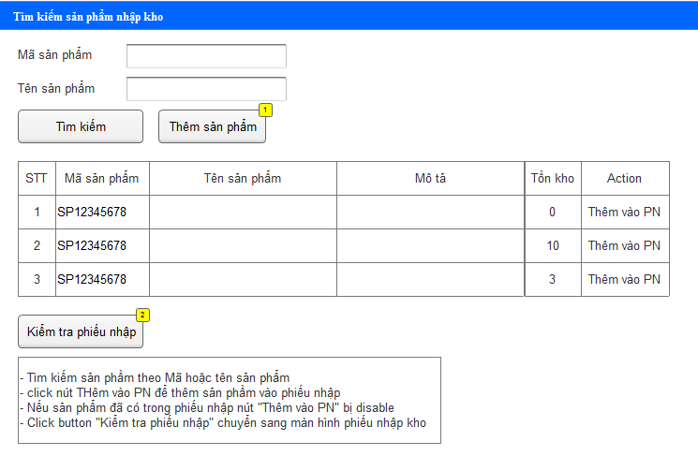

 | d. Thêm sản phẩm
 |  | Trường hợp thêm mới sản phẩm nếu chưa có sản phẩm trong danh sách
 |  |  | - Sản phẩm thêm xong sẽ được đưa ra màn hình tìm kiếm sản phẩm nhập kho

 | e. Kiểm tra phiếu nhập kho
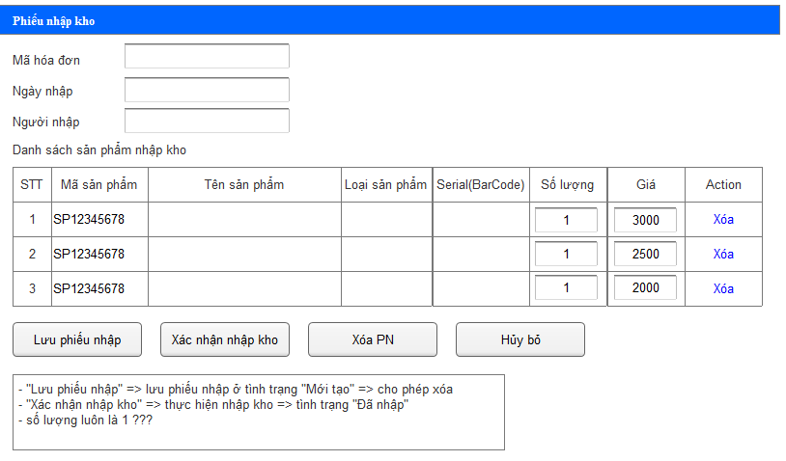

 | 4. Diagram Sequence
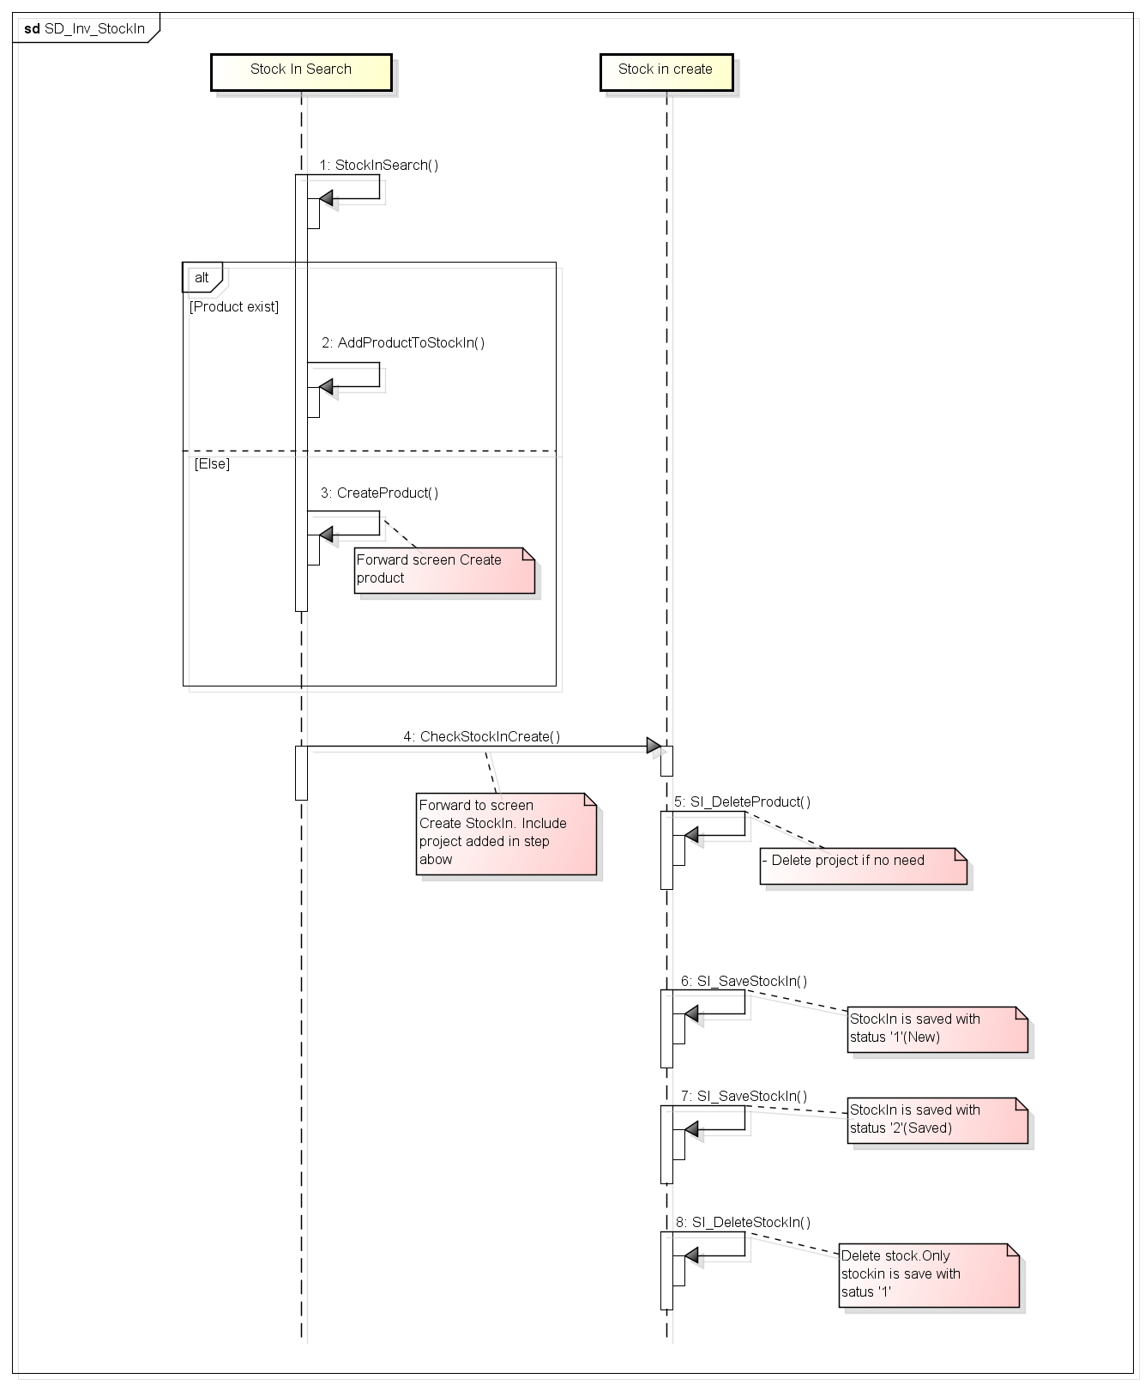

 | 4. Follow Màn hình

 | 5. Database

 | 6. related documents

